APP
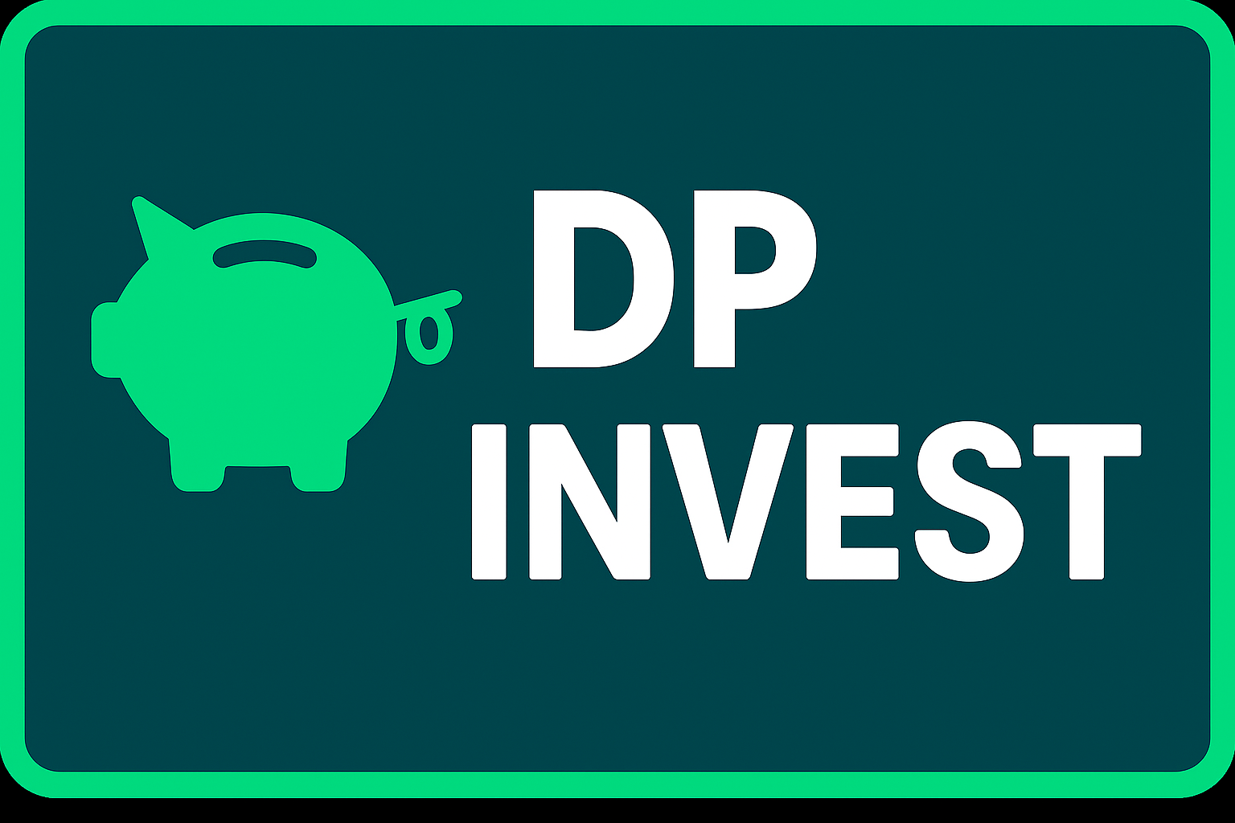

 | CONFIGURAÇÕES
 | Salário |  | R$ 3,100.00
 | Redimento Carteira |  | 0.96%
 | Sugestão de Investimento |  | R$ 930.00

 | INVESTIMENTO MENSAL
 | Quanto Investir por Mês? |  | R$ 850.00
 | Por Quantos Anos? |  | 6
 | Taxa de Rendimento Mensal |  | 1.08%
 | Patrimônio Acumulado |  | R$ 91,825.67
 | Dividendos Mensais |  | R$ 918.26

 | CENÁRIOS FUTUROS |  | Dividendos
2 | Quanto em 2 Anos? | R$ 23,143.48 | R$ 222.19
5 | Quanto em 5 Anos? | R$ 71,210.38 | R$ 683.63
10 | Quanto em 10 Anos? | R$ 206,791.58 | R$ 1,985.21
20 | Quanto em 20 Anos? | R$ 956,418.64 | R$ 9,181.63
30 | Quanto em 30 Anos? | R$ 3,673,844.21 | R$ 35,268.91

 |  | PERFIL | Conservador
 | Valor a ser Investido por Mês |  | R$ 850.00

 | TIPO DE FII | PERCENTUAL SUGERIDO | VALORES
 | PAPEL | 30% | R$ 255.00
 | TIJOLO | 50% | R$ 425.00
 | HÍBRIDOS | 10% | R$ 85.00
 | FOFs | 10% | R$ 85.00
 | DESENVOLVIMENTO | 0% | R$ 0.00
 | HOTELARIAS | 0% | R$ 0.00
 |  |  | R$ 850.00

